가스공사용(MJ)
한국가스공사 제출용 구성비 (2025년 6월 ) |  |  |  |  |  |  |  | ※ 사회복지시설 정산('23.04.) 물량에서 3월 실사용분 제외 ※ 1. 복지시설에 대한 소급 정산(일반용 단가 적용) 소급 정산: '23.02. 완료 2. 소급대상청구년월: '22.12. ~ '23.01. - 참고사항: 청구월 기준 12월 물량 소급정산하는 대신 3월분 제외하기로 함 (4월 매출에 포함된 물량 일부 제외) ==> 신재홍 차장 (가스공사 전 담당자)와 사회복지시설 한시적할인 정산은 3월까지 하기로 함 ==> 김광연 주임 (가스공사 현 담당자)과도 해당 내용 확인 완료됨

구 분 |  | 판 매 량 | 사회복지 | 자가소모 | 판 매 량 계 | 구성비 | 자가소모
 |  | (MJ) | (MJ) | (MJ) | (MJ) | (%) | (MJ)
주택용 | 취사용 | 19,410,319 | 17,691 |  | 19,428,010 | 0.7851
 | 개별난방용 | 1,009,985,055 | 719,400 |  | 1,010,704,455 | 40.8434 |  |  | ※ 판매량+(개별소비세+사회복지+사회적배려+차상위할인)=매출액표 수량합계(자가소모포함되어있으므로 제외됨)
 | 중앙난방용 | 19,429,446 |  |  | 19,429,446 | 0.7852 |  |  | ※ 업무난방과 냉방용은 구별요(5월~9월 냉방용적용)
 | 자가열전용 | 7,307,015 |  |  | 7,307,015 | 0.2953 |  |  | ※ 매출내역서의 자가소모를 확인한다
 | 소 계 | 1,056,131,835 | 737,091 |  | 1,056,868,926 | 42.7090 | 0 |  | ※ 개별소비세=특소세할인, 2022년 5월부터 판매량(MJ)에 포함 (가스공사 신재홍차장 확인 시, 구성비 공문으로 개소세 관련내용 확인사항 없음)
일 반 용 |  | 275,418,596 | 4,092,802 | 10,432 | 279,521,831 | 11.2957 | 10,432.3680
냉난방공조용 |  | 93,909,859 | - | 220,899 | 94,130,758 | 3.8039 | 220,899.3120
업무난방용 |  | 12,531,446 | 5,356,774 | 40,477 | 17,928,697 | 0.7245 | 40,477.1638
산 업 용 |  | 736,210,228 |  | - | 736,210,228 | 29.7507
수 송 용 |  | 259,332,171 |  | - | 259,332,171 | 10.4798
열 병 합 용 |  | 10,163,874 |  | 147,241 | 10,311,115 | 0.4167 | 147,240.5760
연료전지용 |  | 17,602,467 |  | - | 17,602,467 | 0.7113
열전용설비용 |  | 537,097 |  | 278,324 | 815,421 | 0.0330 | 278,323.7040
주한미군 |  | 1,870,822 |  | - | 1,870,822 | 0.0756
합 계 |  | 2,463,708,395 | 10,186,668 | 697,373 | 2,474,592,436 | 100.0002 | 697,373.1238

 |  | 2,473,895,063 |  | TRUE | 2,473,895,063
 |  | 2,473,895,063 |  |  | 2,473,895,063
 |  | 0 |  |  | 0

냉난방용 계절단가 처리시 적용
====================================================================================
[ 5월 / 10월 가스공사 멘트 ]
1. 귀 공사의 무궁한 발전을 기원하오며 “9월 도시가스 판매실적”을 다음 과 같이 통보하오니 업무에 참고하시기 바랍니다.
2. 2024년 10월(사용기간: 9월) 냉난방공조용 판매량 [63,234,568.4318MJ]를 적용함.
=====================================================================================
[ 6월 / 11월 가스공사 멘트 ]
1. 귀 공사의 무궁한 발전을 기원하오며 “10월 도시가스 판매실적”을 다음 과 같이 통보하오니 업무에 참고하시기 바랍니다.
2. 2024년 10월(사용기간: 9월) 냉난방공조용 판매량 [63,234,568.4318MJ]를 차감함.
=====================================================================================

구분 |  | 판매열량(MJ)
냉방물량(9월) |  |  |  | ※ 관리납기와 일반납기의판매량전산실의뢰 (일반납기 청구작업이후)
(월초) | 관리납기(변동) |  |  | - 9월판매실적 작성을 위한 냉방용 상품에대한 변동검침사용량 자료 요청
(청구일) | 일반납기(일수)
계 |  |  |  | ※ 계절이 바뀌는 4월(기타)↔5월(하절기) 냉방집계 조정
 |  |  |  | - 시기: 2022년 4월 매출분부터
 |  |  |  | - 사유: 기존 9월, 10월만 물량조정했으나 가스공사 이의제기로 4월, 5월도 시행하게 됨
 |  |  |  | - 방법: 5월 일반납기 청구작업 후 냉난방물량(업무, 주택) 일반납기(4/30까지 일할계산), 관리납기(변동검침 4/30까지) ==> 냉난방공조용에 4월 기타월 사용분 추가(+) , 5월 차감 (-)

 |  |  |  | ※ 9월 판매량에 냉방용을 추가청구하여 10월 판매량에서 차감함
 |  |  |  | ※ 매출건
 |  |  |  | - 9월매출은일반납기의 경우 (8/1~8 부터9/1~8사용량)이므로 9월사용분(10월 청구분) 포함
 |  |  |  | - 관리납기는 (8/16~9/16)까지이나 관리납기는 10월에 변동검침을 했으므로, 9/16~10초까지 변동검침 물량 포함

 |  |  |  | ※ 사 유 : 냉난방의 경우 10월 하절기ㅡ> 기타 단가로 변동됨에 따라 도매요금인상이 많이 이루어지므로 보전차원에서 9월 정산
 |  |  |  | [5월의 경우 (기타 ㅡ> 하절기 단가 변동)는 회사 손해가 없으므로 물량정산 안함.]

 |  |  |  | ※ 9월 냉방용집계확인 할 것
 |  |  |  | - 냉방용 (+), 10월매출(-) 변동검침확인할 것
 |  |  |  | - 10/14청구작업후 자료요청할것

 |  |  |  | 작업순서
 |  |  |  | 1. 월매출 작업 기존대로 작성하여 메일 전송
 |  |  |  | 2. 10월 청구작업 후 전산에 자료 요청하여 가스공사용 시트에 입력
 |  |  |  | 3. 가스공사 공문 발송 및 재무팀 자료 재전달

자가소모
1. 자가소모 청구작업 후 피봇 집계하여 작성
2. 퍼지량(업무난방) : 총무결재본
22라인 /당월사용 /당월열량
 | 6월
 |  | 상품 | 사용량(㎥) | 사용열랑(MJ) | 자가소모량 확인대장
 | 자가소모 | 업무난방용 | 841.0000 | 35,665.1280 | 경산지사
 | 자가소모 | 일반용 | 246.0000 | 10,432.3680 | 본사 취사용
 | 자가소모 | 냉난방용 | 5,208.0000 | 220,899.3120 | 냉난방용+서부지사+수성안전팀
 | 자가소모 | 열전용설비용 | 6,563.0000 | 278,323.7040 | 1~3번 보일러 합계
 | 자가소모 | 열병합용1 | 3,472.0000 | 147,240.5760 | 세너지 (1번 ~ 3번발전기) 계-보일러합계
 | 자가소모 | 퍼지량(CNG) | 0.0000 | 0.0000 | 앞으로 없음. 다 없앰. 관리비가 더 많이 들어서?
 | 자가소모 | 퍼지량(업무난방) | 113.4700 | 4,812.0358 | 퍼지량 계 | 총무결재본
 | 자가소모 합계 |  | 16,443.4700 | 697,373.1238 | 총계와 같아야됨

.
(샘플참고)
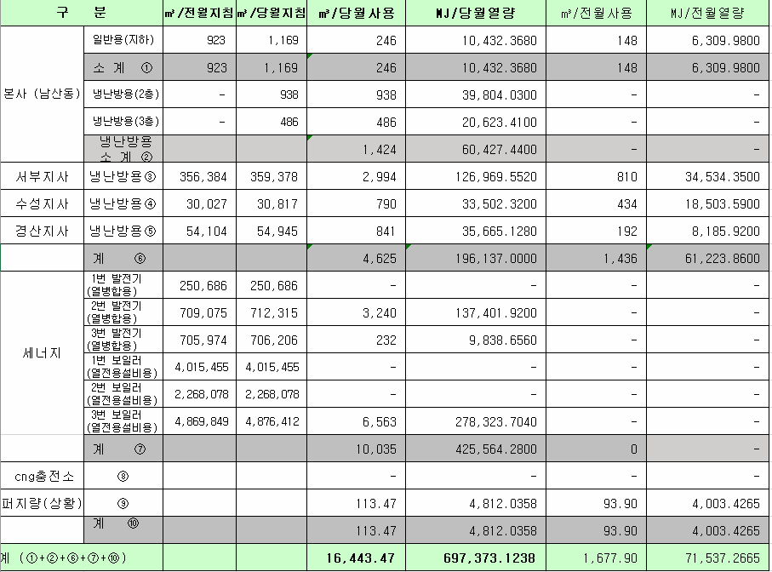
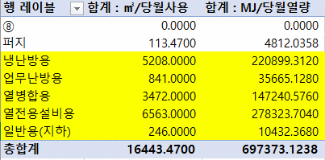

 |  |  |  |  | 왼쪽 자동 계산 됨

판매량-월별추이
1. 2025년 판매량 현황
 |  |  |  |  |  |  |  |  |  |  |  | (단위:천MJ)
용 도 [판매전수] | 판 매 실 적 |  |  |  |  |  | 판 매 실 적
 | 사업계획 | 6월 |  | 전년동월 |  | 구성비 | 사업계획 | 누 계 |  | 전년동월 |  | 구성비
 |  | 차이 | 사용량 | 차이 | 대비(%) |  |  | 차이 | 사용량 | 차이 | 대비(%)
주 택 용 | 1,045,183 | 11,686 | 1,056,869 | 89,828 | 109.3% | 42.6 % | 20,292,051 | 438,387 | 20,730,438 | 1,143,250 | 105.8% | 67.9 %
[1,134,294] |  | 1.1% | 101.1% | 9.3% |  |  |  | 2.2% | 102.2% | 5.8%
일 반 용 | 261,790 | 17,721 | 279,511 | 8,382 | 103.1% | 11.2 % | 2,020,805 | -10,439 | 2,010,366 | 412 | 100.0% | 6.6 %
[21,900] |  | 6.8% | 106.8% | 3.1% |  |  |  | -0.5% | 99.5% | 0.0%
업무냉난방용 | 116,387 | -4,589 | 111,798 | -7,953 | 93.4% | 4.5 % | 1,112,461 | 43,706 | 1,156,167 | 49,427 | 104.5% | 3.8 %
[7,910] |  | -3.9% | 96.1% | -6.6% |  |  |  | 3.9% | 103.9% | 4.5%
산 업 용 | 783,183 | -46,973 | 736,210 | -63,005 | 92.1% | 29.6 % | 5,061,750 | -224,894 | 4,836,856 | -342,791 | 93.4% | 15.8 %
[1,123] |  | -6.0% | 94.0% | -7.9% |  |  |  | -4.4% | 95.6% | -6.6%
수 송 용 | 266,255 | 5,364 | 271,619 | -4,386 | 98.4% | 10.9 % | 1,564,895 | 10,567 | 1,575,462 | -31,988 | 98.0% | 5.1 %
[104] |  | 2.0% | 102.0% | -1.6% |  |  |  | 0.7% | 100.7% | -2.0%
기 타 | 38,684 | -8,510 | 30,174 | -25,312 | 54.4% | 1.2 % | 281,783 | -9,466 | 272,317 | -117,658 | 69.8% | 0.8 %
[343] |  | -22.0% | 78.0% | -45.6% |  |  |  | -3.4% | 96.6% | -30.2%
총 합 계 | 2,511,482 | -25,301 | 2,486,181 | -2,446 | 99.9% |  | 30,333,745 | 247,861 | 30,581,606 | 700,652 | 102.3%
[1,165,674] |  | -1.0% | 99.0% | -0.1% |  |  |  | 0.8% | 100.8% | 2.34%

※ 기타 : 열병합용, 연료전지, 열전용설비(주택용외), 주한미군
※ 구성비는 판매량 정산서 기준으로 작성되었으며 한국가스공사 정산시 수송용(BIO)은 제외되고 자가소모분이 추가 됨 |  |  |  |  |  |  |  |  |  |  |  |  | 100.8%
 |  |  |  |  |  |  |  |  |  |  |  |  | 99.0%

계획대비 판매량 현황
구성비 현황

(단위 : 천MJ)
 | 누계 | 당월
계획 | 30,333,745 | 2,511,482
실적 | 30,581,606 | 2,486,181
 | 구성비
주 택 용 | 42.6 %
일 반 용 | 11.2 %
업무냉방용 | 4.5 %
산 업 용 | 29.6 %
수 송 용 | 10.9 %
기 타 | 1.2 %
당 월

 | 구성비
주 택 용 | 67.9 %
일 반 용 | 6.6 %
업무냉방용 | 3.8 %
산 업 용 | 15.8 %
수 송 용 | 5.1 %
기 타 | 0.8 %
누 계

데이터
판매량
6월 |  | 누 계 |  |  | 계획 | 실적
계획 | 실적 | 계획 | 실적 | 당월 | 2,511,482 | 2,486,181
2,511,482 | 2,486,181 | 30,333,745 | 30,581,606 | 누계 | 30,333,745 | 30,581,606

구성비
6월 | 구성비 | 누 계 | 구성비
주 택 용 | 42.6 % | 주 택 용 | 67.9 %
일 반 용 | 11.2 % | 일 반 용 | 6.6 %
업무냉방용 | 4.5 % | 업무냉방용 | 3.8 %
산 업 용 | 29.6 % | 산 업 용 | 15.8 %
수 송 용 | 10.9 % | 수 송 용 | 5.1 %
기 타 | 1.2 % | 기 타 | 0.8 %
판매금액
6월 |  | 누 계 |  |  | 계획 | 실적
계획 | 실적 | 계획 | 실적 | 당월 | 56,601 | 54,200
56,600,539 | 54,199,650 | 675,231,021 | 673,898,894 | 누계 | 675,231 | 673,899

판매금액 구성비
6월 | 구성비 | 누 계 | 구성비
주 택 용 | 45.9 % | 주 택 용 | 68.0 %
일 반 용 | 11.6 % | 일 반 용 | 6.7 %
업무냉방용 | 3.4 % | 업무냉방용 | 4.1 %
산 업 용 | 26.9 % | 산 업 용 | 15.0 %
수 송 용 | 11.2 % | 수 송 용 | 5.4 %
기 타 | 1.0 % | 기 타 | 0.8 %

상품별 건수 (전산요청, 파일입력 후 => 판매량월별추이 상품별 전수 입력할 것)
상품 | 공급전수 |  | 용도 | 검수
취사용 | 61,791 |  | 주 택 용 | 1,134,294
취사난방용 | 434,349 |  | 일 반 용 | 21,900
중앙난방용 | 106 |  | 업무냉난방용 | 7,910
주한미군 | 266 |  | 산 업 용 | 1,123
자가열전용 | 26 |  | 수 송 용 | 104
일반용(2) | 1,068 |  | 기 타 | 343
일반용(1) | 20,832 |  | 합 계 | 1,165,674
열전용설비용 | 5
열병합용 | 17
연료전지 | 55
업무난방용 | 6,818
산업용 | 1,123
냉난방용(주택) | 30
냉난방용(업무) | 1,062
개별난방용 | 638,022
수송용(CNG) | 104 | 빌링관리-청구관리-청구작업관리-청구작업지원-청구서 출력현황(배송방법별)=>합계(우편+등기)
수송용(BIO)
합 계 | 1,165,674

품의서내용 |  |  |  | [계획대비] |  |  | [입력할것]
구 분 |  | 계획 | 실적 | 실적대비 | 전년동월 |  | 전월
판매량 | 6월 | 2,511,482 | 2,486,181 | 99.0% | 2,488,627 | 99.9% | 3,009,471 | 82.6%
[천MJ] | 누계 | 30,333,745 | 30,581,606 | 100.8% | 29,880,954 | 102.3% | 28,095,425
금 액 | 6월 | 56,601 | 54,200 | 95.8% | 52,419 | 103.4% | 68,025 | 79.7%
[백만원] | 누계 | 675,231 | 673,899 | 99.8% | 625,551 | 107.7% | 619,699

청구할인정산관리
청구년월 | 상품 | 판매량 | 판매열량 | 정상청구액 | 할인액 | 감면청구액
Jun-25 | 개별난방용 | 4,076.0682 | 173,685.6616 | 4,082,367 | 609,542 | 3,472,825 | 25년 6월
Jun-25 | 업무난방용 | 125,834.3526 | 5,356,648.6649 | 131,103,477 | 24,226,724 | 106,876,753 | (사회복지 할인만 조회)
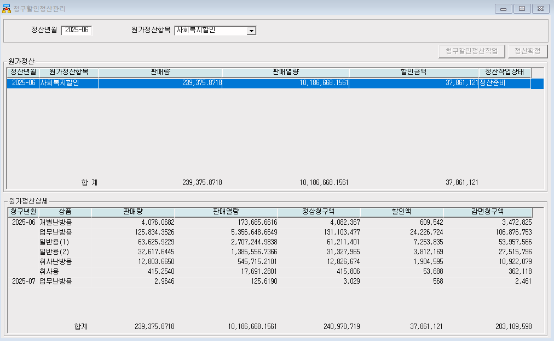
Jun-25 | 일반용(1) | 63,625.9229 | 2,707,244.9838 | 61,211,401 | 7,253,835 | 53,957,566
Jun-25 | 일반용(2) | 32,617.6445 | 1,385,556.7366 | 31,327,965 | 3,812,169 | 27,515,796
Jun-25 | 취사난방용 | 12,803.6650 | 545,715.2101 | 12,826,674 | 1,904,595 | 10,922,079
Jun-25 | 취사용 | 415.2540 | 17,691.2801 | 415,806 | 53,688 | 362,118
Jul-25 | 업무난방용 | 2.9646 | 125.6190 | 3,029 | 568 | 2,461
 | 합계 | 239,375.8718 | 10,186,668.1561 | 240,970,719 | 37,861,121 | 203,109,598

냉난방단가기준


